Sheet1
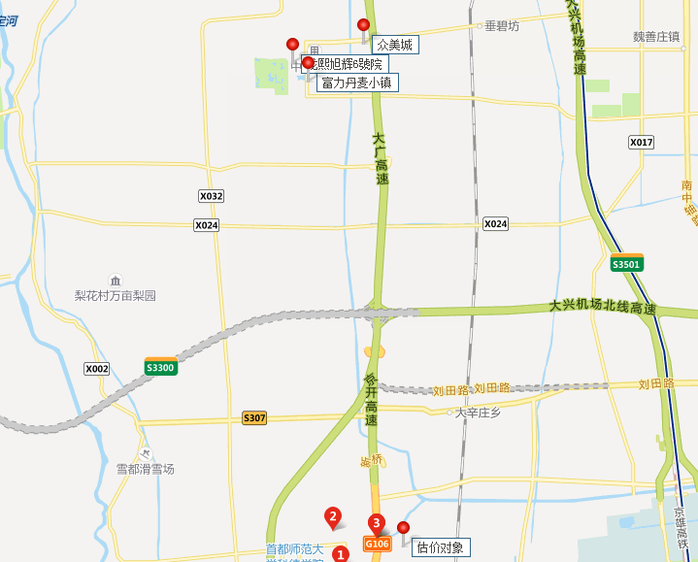
小区 |  | 2021-12-01 08:00:43 | 2021-11-01 08:00:43 | 2021-10-01 08:00:43 | 2021-05-01 08:00:43 | 2021-04-01 08:00:43 | 2021-03-01 08:00:43 | 2021-02-01 08:00:43 | 2021-01-01 08:00:43
 |  | 平米租金(元/㎡*月) | 平米租金(元/㎡*月) | 平米租金(元/㎡*月) | 平米租金(元/㎡*月) | 平米租金(元/㎡*月) | 平米租金(元/㎡*月) | 平米租金(元/㎡*月) | 平米租金(元/㎡*月)
独墅逸致<庞各庄<大兴区 | 60.6 | 74.15 | 72.49 | 71.96 | -- | -- | 42.62 | 53.99 | 48.19
龙熙旭辉6號院<庞各庄<大兴区 | 43.9 | 41.73 | 42.8 | 43.83 | 45.98 | 47.56 | 45.65 | 41.65 | 41.88
富力丹麦小镇<庞各庄<大兴区 | 40.4 | 40.51 | 38.6 | 40.73 | 39.82 | 42.69 | 39.64 | 39.29 | 41.66
众美城<庞各庄<大兴区 | 38 | 38.33 | 37.56 | 37.12 | 38.3 | 38.22 | 37.71 | 38.52 | 38.02

